2
陕西大库单位样本
姓名 | 身份证号 | 手机号 | 名称 | 补充说明 | 性别
李远明 | 612327196309283133 | 13571663805 | 陕西兴洲建筑安装有限责任公司 | 兴洲建安大厦五楼 | 男
赵建斌 | 610113197105040571 | 13991915701 | 陕西永辉超市有限公司南关正街分公司 | 永辉超市南关正街店 | 男
赵俊东 | 610428199003180813 | 17730683421 | 陕西滔泽置业有限公司 | 西安市碑林区骡马市60号文商大厦 | 男 |  |  | 陕西大库可筛关键字
周娟丽 | 610502198603216223 | 13609128931 | 陕西供销农场贸易有限公司 | 大兴东路8号 | 女 |  |  |  | 有限公司
霍鑫鑫 | 610629200102055068 | 15389564102 | 陕西壹壹壹医药有限公司西安安定广场分店 | 壹壹壹医药馆安定广场分店 | 女 |  |  |  | 医院
孟炜 | 610327197607040036 | 13088928331 | 陕西华润万家生活超市有限公司宝鸡经二路分公司 | 华润万家宝鸡经二路店 | 男 |  |  |  | 学院
姚小利 | 612132197511205627 | 15332438461 | 陕西华润万家生活超市有限公司太白南路分公司 | 雁塔区太白南路 | 女 |  |  |  | 大厦
顾晓娟 | 330481198309243223 | 18368321956 | 西安万达广场商业管理有限公司 | 李家村万达广场 | 女 |  |  |  | 大学
景秀娟 | 622827199604182127 | 18292176995 | 开元商业有限公司 | 开元商城 | 女 |  |  |  | 研究
李德福 | 410328197408083032 | 18792956441 | 陕西新融基建设集团有限公司 | 建筑工地 | 男 |  |  |  | 学校
 |  |  |  |  |  |  |  |  | 科技园
陕西大库 |  |  |  |  |  |  |  |  | 集团
姓名 | 身份证号 | 手机号 | 名称 | 补充说明 | 性别 |  |  |  | 科技中心
张智刚 | 612102196503271015 | 13759663202 | 中国工商银行股份有限公司韩城市支行 | 中国工商银行韩城市支行 | 男 |  |  |  | 实验
尚康康 | 610124199511253917 | 17765005708 | 陕西周至农村商业银行有限责任公司 | 终南镇豆村 | 男 |  |  |  | 航空
蒲丽霞 | 610103195302101642 | 18702956302 | 陕西秦农农村商业银行股份有限公司纺织城支行 | 纺织城鹿塬街中段 | 女 |  |  |  | 工业园
勾梅香 | 610121197906040483 | 13119139229 | 中国建设银行股份有限公司西安长安区支行 | 中国建设银行西安长安区支行 | 女 |  |  |  | 水利
惠永乐 | 61011119900416255X | 18948647509 | 中国建设银行股份有限公司西安洪庆路支行 | 建行洪庆路支行 | 男
李凤萍 | 642125197310021620 | 18909219428 | 中国银行股份有限公司西安东新街支行 | 中国银行西安东新街支行 | 女
巴伟 | 610104195802043430 | 18966829230 | 中国光大银行股份有限公司西安雁塔路支行 | 雁塔路支行 | 男
张富盈 | 610103196004130044 | 13572901629 | 中国工商银行股份有限公司西安东大街支行 | 工商银行西安东大街支行 | 女
赵卫周 | 610122197104300913 | 13892879008 | 陕西蓝田农村商业银行有限责任公司三里镇支行 | 蓝田县三里镇三里头村 | 男
孟涛 | 61011419780224105X | 18009216055 | 中国邮政储蓄银行股份有限公司西安市分行营业部 | 西安市分行营业部 | 男

广东大库样本
陈红军 | 500228198503183382 | 15870509271 | 世博金融中心 | 女
郑颖钊 | 440582199403310025 | 13612321147 | 福安社区平安金融中心 | 女
梁丹丹 | 441723198604104241 | 15989389123 | 福安社区平安金融中心 | 女
黄波 | 431121199005083028 | 19926543633 | 世界金融中心 | 女
林菊英 | 440882198304193742 | 13828279678 | 财富汇金融中心 | 女
杨益 | 500103198912282629 | 13883291228 | 福安社区平安金融中心 | 女
黄晓晴 | 44068319980504442X | 17796057992 | 友邦金融中心 | 女
罗佳 | 43042219940316006X | 13535832951 | 禅城绿地金融中心 | 女
姜亮亮 | 440301198311064142 | 13631594820 | 福安社区平安金融中心 | 女
李鹤 | 610502199403221225 | 13126434038 | 福安社区平安金融中心 | 女 |  |  |  | 广东大库可筛关键字
张旭 | 210902199505071026 | 17512850057 | 福安社区平安金融中心 | 女 |  |  |  |  | 有限公司 | 中国 | 科技
郭倩 | 610302199411133021 | 15091574643 | 福安社区平安金融中心 | 女 |  |  |  |  | 中心 | 中航 | 药
 |  |  |  |  |  |  |  |  | 医院 | 中建 | 技工
广东大库科技园区样本 |  |  |  |  |  |  |  |  | 大厦 | 中交 | 能源
姓名 | 身份证号码 | 移动电话 | 名称 | 性别 |  |  |  |  | 公司 | 中投 | 实验
张学会 | 511623199210010960 | 17746743660 | 华伦科技园 | 女 |  |  |  |  | 工业园 |  | 运输
沈小桃 | 430526197908197281 | 15220085539 | 大宏新桥创新科技园 | 女 |  |  |  |  | 局 |  | 电力
冉海燕 | 513525197903024169 | 13594371063 | 中国长城深圳南山科技园 | 女 |  |  |  |  | 学校 |  | 建筑
濮兴芹 | 533023199407181440 | 18187549755 | 松山湖2025科技园 | 女 |  |  |  |  | 航站楼 |  | 石化
王慧燕 | 441523199601266345 | 13266845148 | 联创科技园 | 女 |  |  |  |  | 科技园 |  | 电信
陈振卡 | 410225198910142923 | 15507585917 | 平山民企科技园 | 女 |  |  |  |  | 学院 |  | 水务
刘金连 | 360732199210124944 | 15779752761 | 美讯科技园 | 女 |  |  |  |  | 机场 |  | 烟
曹追 | 430481198412114888 | 15013496867 | 旗丰数字科技园 | 女 |  |  |  |  | 金融中心 |  | 核
利映霞 | 441621199012167085 | 13728711831 | 光明宇翔科技园 | 女 |  |  |  |  | 集团 |  | 石油
黄梦莹 | 362322199807066924 | 18296319480 | 中展科技园 | 女 |  |  |  |  | 科技 |  | 航空
 |  |  |  |  |  |  |  |  | 大学 |  | 研究
广东大库机场样本 |  |  |  |  |  |  |  |  | 电站 |  | 电网
罗合秀 | 412926196707222546 | 18520399051 | 白云机场一号航站楼 | 女 |  |  |  |  | 科技中心 |  | 控股
郭洪峥 | 510212198212243825 | 13798108305 | 白云机场一号航站楼 | 女 |  |  |  |  | 研究院 |  | 钢铁
王帆 | 360702199605241020 | 18163988718 | 航站楼 | 女 |  |  |  |  | 研究所 |  | 计算
田颖 | 150422199202161229 | 17666037786 | 白云机场一号航站楼 | 女 |  |  |  |  |  |  | 航天
许露露 | 440881198902075926 | 18707590049 | 白云机场二号航站楼 | 女 |  |  |  |  |  |  | 建工
周秋葵 | 440111197308291587 | 18027130035 | 白云机场二号航站楼 | 女 |  |  |  |  |  |  | 水电
岑蕴婷 | 440105197404305144 | 13922212368 | 白云机场一号航站楼 | 女 |  |  |  |  |  |  | 铁路
田树梅 | 232301198705202248 | 18824820363 | 白云机场一号航站楼 | 女 |  |  |  |  |  |  | 煤
刘冬林 | 510781198604184529 | 18811881903 | 白云机场一号航站楼 | 女 |  |  |  |  |  |  | 科研
曾响连 | 430426197708097061 | 13430351653 | 白云机场一号航站楼 | 女 |  |  |  |  |  |  | 中芯
陶垭炜 | 420505199508177041 | 15271537438 | 白云机场二号航站楼 | 女
吕婷 | 620123199005205723 | 18822851249 | 航站楼 | 女

道路疫情防控数据样本
REAL_NAME | ID_CARD | PHONE | ID | ORIGIN_ID | HJSF | HJCS | HJDQ | PROVINCE | CITY | SERVICER | ORIGINATING_REGION | DESTINATION | DETAIL_ADDRESS | SFZND | DECODE(XB,1,'男','女')
张小峰 | 140522198110291551 | 15383669848 | 1879259 | 3526091 | 山西 | 晋城 | 阳城县 | 山西 | 晋城 | 电信 | 山西省晋城市阳城县 | 晋城市阳城县北留镇南留村委会 | 阳电 | 1981 | 男
王加加 | 410821198705114517 | 15239048100 | 181828 |  | 河南 | 焦作 | 修武县 | 河南 | 焦作 | 移动 | 山西省晋城市泽州县 | 晋城市泽州县下村镇滨河社区居民委员会 | 天巨重工 | 1987 | 男
韩甫波 | 37030519710811125X | 18816116689 | 1919198 | 3699113 | 山东 | 淄博 | 临淄区 | 山东 | 淄博 | 移动 | 山东省淄博市临淄区 | 晋城市泽州县高都镇东顿村委会 | 长广路桥养护科技有限公司 | 1971 | 男
周劲宇 | 142602198005050512 | 13613577321 | 2079747 | 4311445 | 山西 | 临汾 | 侯马市 | 山西 | 临汾 | 移动 | 山西省临汾市侯马市 | 晋城市沁水县龙港镇河渚村委会 | 沁水县和注西坡 | 1980 | 男
许红只 | 410522196711064414 | 13673725831 | 376604 | 323504 | 河南 | 安阳 | 安阳县 | 河南 | 安阳 | 移动 | 河南省安阳市安阳县 | 晋城市阳城县凤城镇安阳工业集中发展区社区 | 安阳工业集中发展区社区 | 1967 | 男
李瑞东 | 130424197311073113 | 15930024106 | 2096979 | 4530522 | 河北 | 邯郸 | 成安县 | 河北 | 邯郸 | 移动 | 江苏省徐州市泉山区其他 | 晋城市泽州县下村镇成庄村委会 | 无 | 1973 | 男
梁世杰 | 140511198210242811 | 13313465777 | 2141419 | 4575124 | 山西 | 晋城 | 郊区 | 山西 | 晋城 | 电信 | 山西省长治市黎城县 | 晋城市泽州县金村镇西南属村委会 | 丰鑫湾小区 | 1982 | 男
陈杰 | 411402198503126114 | 13353613300 | 2043551 | 4160136 | 河南 | 商丘 | 梁园区 | 河南 | 商丘 | 电信 | 河南省商丘市河南商丘经济开发区 | 晋城市城区开发区街道二圣头社区居委会 | 晋城高速东 | 1985 | 男
宋明娟 | 34040419950227042X | 15955410416 | 1491624 | 2607616 | 安徽 | 淮南 | 谢家集区 | 安徽 | 淮南 | 移动 | 安徽省淮南市田家庵区 | 晋城市城区南街街道驿后社区居委会 | 华威小区2号楼三单元701 | 1995 | 女
侯小霞 | 140511197303236328 | 13835626125 | 1852304 | 3458368 | 山西 | 晋城 | 郊区 | 山西 | 晋城 | 移动 | 山西省太原市小店区其他 | 晋城市城区南街街道凤西社区居委会 | 栖凤小区18号楼二单元403 | 1973 | 女
冯辉 | 372901198002023175 | 18053005536 | 2083730 | 4365635 | 山东 | 菏泽 | 菏泽市 | 山东 | 菏泽 | 电信 | 山东省菏泽市牡丹区 | 晋城市高平市河西镇刘庄村委会 | 河西刘庄 | 1980 | 男
韦伟 | 140581198311298119 | 15835612244 | 728053 | 746850 | 山西 | 晋城 | 高平市 | 山西 | 晋城 | 移动 | 天津市武清区 | 晋城市高平市寺庄镇太平村委会 | 山西省晋城市高平市寺庄镇太平村西窊 | 1983 | 男
白浩宇 | 140502199809234015 | 13835694899 | 415469 | 355852 | 山西 | 晋城 | 城区 | 山西 | 晋城 | 移动 | 北京市朝阳区 | 晋城市城区东街街道凤翔社区居委会 | 凤翔小区 | 1998 | 男

健康码
姓名 | 身份证号 | 户籍地址 | 手机号 | 号码归属地 | 号码运营商 | 产生时间 | 场景类型 | 名称 | 补充说明 | 来源
...
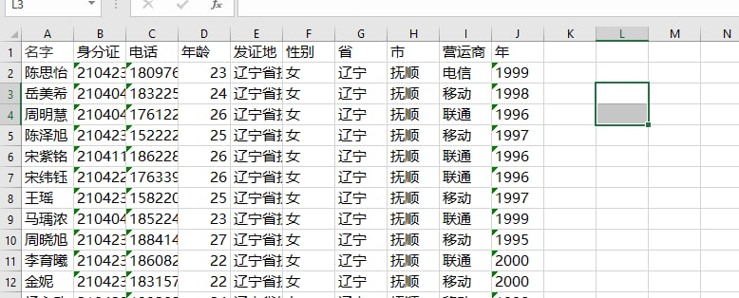
...
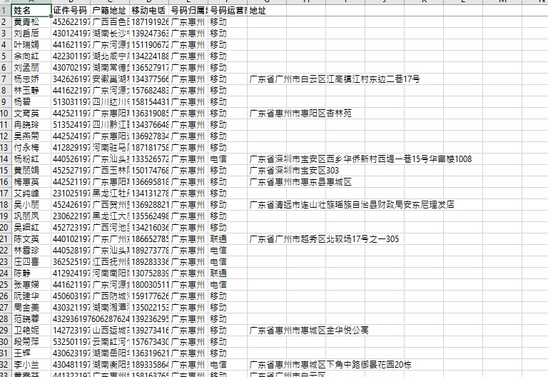
...
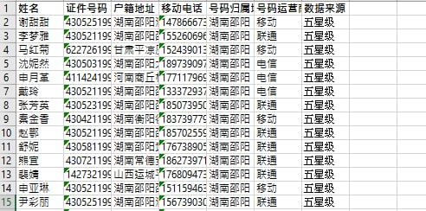
...

6
...



